Crop_cards

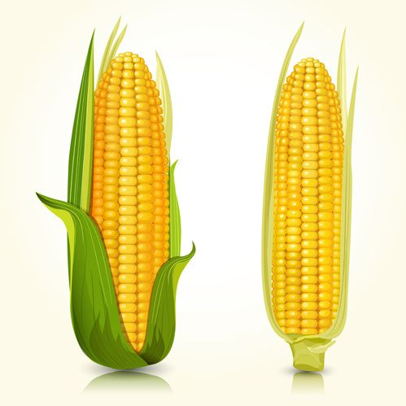
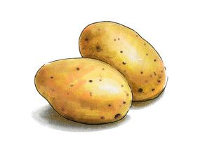
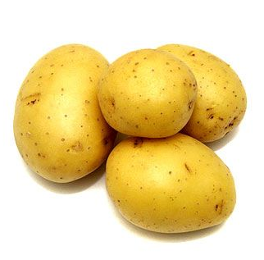
no | crops_name | 한글명 | type | water | harvest | cost
1 | potato | 감자 | 뿌리식물
2 | corn | 옥수수
3 | tomato | 토마토 | 야채
4 | rice | 쌀 | 곡물

보드 구성요소
Crops 1
Crops 1
Crops 1
Crops 3
비옥
일반
일반
황폐
황폐
황폐
비옥
비옥
비옥
비옥
황폐
일반
일반
비옥
비옥
Farmland의 모양에 따라 인접면개수가 달라진다.
일반
Farmland의 등급에 따라 수확량과 소모Water 개수변화
Water storage.
Enviroment
- card
Market
Bank
Action
Crops 1
Crops 1
Crops 1
Crops 4
Crops 1
Crops 1
Crops 1
Crops 2
Crops 1
Crops 1
Crops 1
Crops 1
농장물개수만큼 보유
(3장이상일때 경매)

